Ex6-003
Период (дней) | 30
Количество столиков | 6
Постоянные затраты | 30,000.00 ₽ | Таблица данных
 |  | Прибыль |  | Процент занятых мест в Обед
 |  |  | 164,400.00 ₽ | 10.00% | 20.00% | 30.00% | 40.00% | 50.00% | 60.00% | 70.00% | 80.00% | 90.00% | 100.00%
 |  | Процент занятых мест в Ужин | 10.00% | -10,560.00 | -5,520.00 | -480.00 | 4,560.00 | 9,600.00 | 14,640.00 | 19,680.00 | 24,720.00 | 29,760.00 | 34,800.00
Обед |  |  | 20.00% | 3,840.00 | 8,880.00 | 13,920.00 | 18,960.00 | 24,000.00 | 29,040.00 | 34,080.00 | 39,120.00 | 44,160.00 | 49,200.00
Средний чек (Обед) | 700.00 ₽ |  | 30.00% | 18,240.00 | 23,280.00 | 28,320.00 | 33,360.00 | 38,400.00 | 43,440.00 | 48,480.00 | 53,520.00 | 58,560.00 | 63,600.00
Коэффициент прибыльности (Обед) | 40.00% |  | 40.00% | 32,640.00 | 37,680.00 | 42,720.00 | 47,760.00 | 52,800.00 | 57,840.00 | 62,880.00 | 67,920.00 | 72,960.00 | 78,000.00
Процент занятых мест (Обед) | 100.00% |  | 50.00% | 47,040.00 | 52,080.00 | 57,120.00 | 62,160.00 | 67,200.00 | 72,240.00 | 77,280.00 | 82,320.00 | 87,360.00 | 92,400.00
 |  |  | 60.00% | 61,440.00 | 66,480.00 | 71,520.00 | 76,560.00 | 81,600.00 | 86,640.00 | 91,680.00 | 96,720.00 | 101,760.00 | 106,800.00
Ужин |  |  | 70.00% | 75,840.00 | 80,880.00 | 85,920.00 | 90,960.00 | 96,000.00 | 101,040.00 | 106,080.00 | 111,120.00 | 116,160.00 | 121,200.00
Средний чек (Ужин) | 1,600.00 ₽ |  | 80.00% | 90,240.00 | 95,280.00 | 100,320.00 | 105,360.00 | 110,400.00 | 115,440.00 | 120,480.00 | 125,520.00 | 130,560.00 | 135,600.00
Коэффициент прибыльности (Ужин) | 50.00% |  | 90.00% | 104,640.00 | 109,680.00 | 114,720.00 | 119,760.00 | 124,800.00 | 129,840.00 | 134,880.00 | 139,920.00 | 144,960.00 | 150,000.00
Процент занятых мест (Ужин) | 100.00% |  | 100.00% | 119,040.00 | 124,080.00 | 129,120.00 | 134,160.00 | 139,200.00 | 144,240.00 | 149,280.00 | 154,320.00 | 159,360.00 | 164,400.00
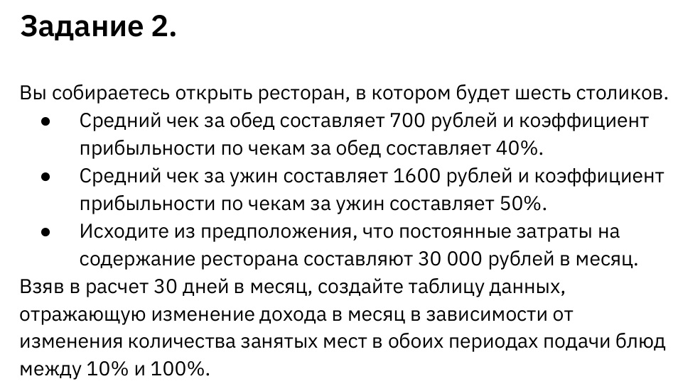
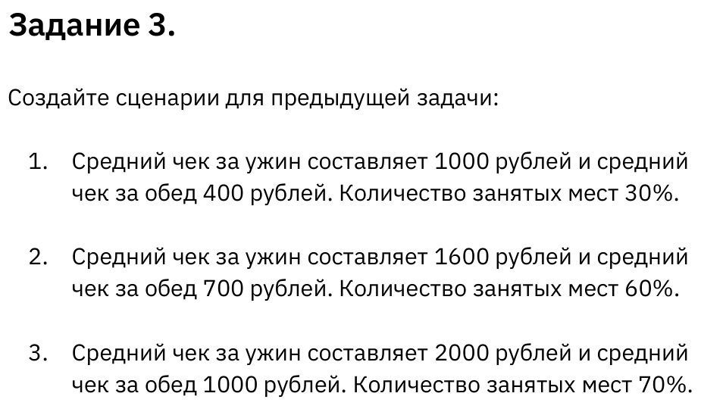

Прибыль | 164,400.00 ₽

